Weekly Analysis
Nº da semana: | 1 | 2 | 3 | 4 | 5 | 6 | 7 | 8 | 9 | 10 | 11 | 12 | 13 | 14 | 15 | 16 | 17 | 18 | 19 | 20 | 21 | 22 | 23 | 24 | 25 | 26 | 27 | 28 | 29 | 30 | 31 | 32 | 33 | 34 | 35 | 36 | 37 | 38 | 39 | 40 | 41 | 42 | 43 | 44 | 45 | 46 | 47 | 48 | 49 | 50 | 51 | 52
Total de Operações Abertas: | 0 | 0 | 0 | 0 | 9 | 3 | 10 | 0 | 0 | 0 | 0 | 0 | 1 | 0 | 4 | 1 | 1 | 4 | 5 | 4 | 2 | 1 | 1 | 2 | 2 | 1 | 2 | 1 | 3 | 0 | 2 | 2 | 0 | 0 | 5 | 0 | 0 | 1 | 0 | 0 | 0 | 0 | 0 | 2 | 1 | 0 | 2 | 2 | 0 | 0 | 1 | 0
Total de Operações Vencedoras: | 0 | 0 | 0 | 0 | 5 | 1 | 6 | 0 | 0 | 0 | 0 | 0 | 0 | 0 | 3 | 0 | 1 | 2 | 1 | 1 | 0 | 1 | 0 | 0 | 0 | 0 | 2 | 1 | 2 | 0 | 0 | 0 | 0 | 0 | 1 | 0 | 0 | 1 | 0 | 0 | 0 | 0 | 0 | 0 | 1 | 0 | 1 | 0 | 0 | 0 | 0 | 0
Taxa de Acerto: | #DIV/0! | #DIV/0! | #DIV/0! | #DIV/0! | 55.6% | 33.3% | 60.0% | #DIV/0! | #DIV/0! | #DIV/0! | #DIV/0! | #DIV/0! | 0.0% | #DIV/0! | 75.0% | 0.0% | 100.0% | 50.0% | 20.0% | 25.0% | 0.0% | 100.0% | 0.0% | 0.0% | 0.0% | 0.0% | 100.0% | 100.0% | 66.7% | #DIV/0! | 0.0% | 0.0% | #DIV/0! | #DIV/0! | 20.0% | #DIV/0! | #DIV/0! | 100.0% | #DIV/0! | #DIV/0! | #DIV/0! | #DIV/0! | #DIV/0! | 0.0% | 100.0% | #DIV/0! | 50.0% | 0.0% | #DIV/0! | #DIV/0! | 0.0% | #DIV/0!
% Realizada: | 0 | 0 | 0.00% | 0.00% | 11.11% | 0.47% | 14.32% | 0.00% | 0.00% | 0.00% | 0.00% | 0.00% | -1.00% | 0.00% | 8.00% | -1.00% | 3.00% | 4.10% | -1.00% | 0.00% | -2.00% | 3.00% | -1.00% | -2.00% | -2.00% | -1.00% | 5.81% | 3.00% | 5.10% | 0.00% | -2.00% | -2.00% | 0.00% | 0.00% | -1.00% | 0.00% | 0.00% | 2.99% | 0.00% | 0.00% | 0.00% | 0.00% | 0.00% | -2.00% | 0.02% | 0.00% | 2.01% | -2.00% | 0.00% | 0.00% | -1.00% | 0.00%
Capital Realizado: | 0.00 € | 0.00 € | 0.00 € | 0.00 € | 574.07 € | 24.01 € | 842.71 € | 0.00 € | 0.00 € | 0.00 € | 0.00 € | 0.00 € | -64.41 € | 0.00 € | 521.59 € | -68.98 € | 204.87 € | 287.26 € | -77.50 € | -4.29 € | -144.06 € | 212.86 € | -73.08 € | -143.98 € | -141.11 € | -69.50 € | 405.35 € | 218.69 € | 385.26 € | 0.00 € | -157.01 € | -153.88 € | 0.00 € | 0.00 € | -80.23 € | 0.00 € | 0.00 € | 223.95 € | 0.00 € | 0.00 € | 0.00 € | 0.00 € | 0.00 € | -153.68 € | 1.49 € | 0.00 € | 145.53 € | -150.58 € | 0.00 € | 0.00 € | -74.16 € | 0.00 €
Objectivo Semanal | 4% | 4% | 4% | 4% | 4% | 4% | 4% | 4% | 4% | 4% | 4% | 4% | 4% | 6% | 6% | 6% | 6% | 6% | 6% | 6% | 6% | 6% | 6% | 6% | 6% | 6% | 6% | 6% | 6% | 6% | 6% | 6% | 6% | 6% | 6% | 6% | 6% | 6% | 6% | 6% | 6% | 6% | 6% | 6% | 6% | 6% | 6% | 6% | 6% | 6% | 6% | 6%

Nº Total de operações negativas | 0 | 0 | 0 | 0 | 4 | 2 | 4 | 0 | 0 | 0 | 0 | 0 | 1 | 0 | 1 | 1 | 0 | 2 | 4 | 3 | 2 | 0 | 1 | 2 | 2 | 1 | 0 | 0 | 1 | 0 | 2 | 2 | 0 | 0 | 4 | 0 | 0 | 0 | 0 | 0 | 0 | 0 | 0 | 2 | 0 | 0 | 1 | 2 | 0 | 0 | 1 | 0
Volume de drawdown semanal | 0.00% | 0.00% | 0.00% | 0.00% | -4.00% | -2.00% | -4.00% | 0.00% | 0.00% | 0.00% | 0.00% | 0.00% | -1.00% | 0.00% | -1.00% | -1.00% | 0.00% | -2.00% | -4.00% | -3.00% | -2.00% | 0.00% | -1.00% | -2.00% | -2.00% | -1.00% | 0.00% | 0.00% | -1.00% | 0.00% | -2.00% | -2.00% | 0.00% | 0.00% | -4.00% | 0.00% | 0.00% | 0.00% | 0.00% | 0.00% | 0.00% | 0.00% | 0.00% | -2.00% | 0.00% | 0.00% | -1.00% | -2.00% | 0.00% | 0.00% | -1.00% | 0.00%
Média de perda por operação | #DIV/0! | #DIV/0! | #DIV/0! | #DIV/0! | -1.00% | -1.00% | -1.00% | #DIV/0! | #DIV/0! | #DIV/0! | #DIV/0! | #DIV/0! | -1.00% | #DIV/0! | -1.00% | -1.00% | #DIV/0! | -1.00% | -1.00% | -1.00% | -1.00% | #DIV/0! | -1.00% | -1.00% | -1.00% | -1.00% | #DIV/0! | #DIV/0! | -1.00% | #DIV/0! | -1.00% | -1.00% | #DIV/0! | #DIV/0! | -1.00% | #DIV/0! | #DIV/0! | #DIV/0! | #DIV/0! | #DIV/0! | #DIV/0! | #DIV/0! | #DIV/0! | -1.00% | #DIV/0! | #DIV/0! | -1.00% | -1.00% | #DIV/0! | #DIV/0! | -1.00% | #DIV/0!
Limite de drawdown semanal
Limite de drawdown diário
Média Limite de perda P/ Operação | -0.50% | -0.50% | -0.50% | -0.50% | -0.50% | -0.50% | -0.50% | -0.50% | -0.50% | -0.50% | -0.50% | -0.50% | -0.50% | -0.50% | -0.50% | -0.50% | -0.50% | -0.50% | -0.50% | -0.50% | -0.50% | -0.50% | -0.50% | -0.50% | -0.50% | -0.50% | -0.50% | -0.50% | -0.50% | -0.50% | -0.50% | -0.50% | -0.50% | -0.50% | -0.50% | -0.50% | -0.50% | -0.50% | -0.50% | -0.50% | -0.50% | -0.50% | -0.50% | -0.50% | -0.50% | -0.50% | -0.50% | -0.50% | -0.50% | -0.50% | -0.50% | -0.50%

Análise da qualidade de trading
Overtrading
Análise das posições Positivas
Análise das posições Negativas

Avaliação semanal
Performance Semanal

Desenvolvimento de Conta

Desenvolvimento de Conta VS Objectivo

Gestão de Perdas

Trading Plan
 |  | Are you able to sustain 12 losses in a row?
 | TRADING IS A SURVIVAL GAME. THOSE WHO PROTECT THEIR CAPITAL STAY IN THE GAME TO PLAY ANOTHER DAY.
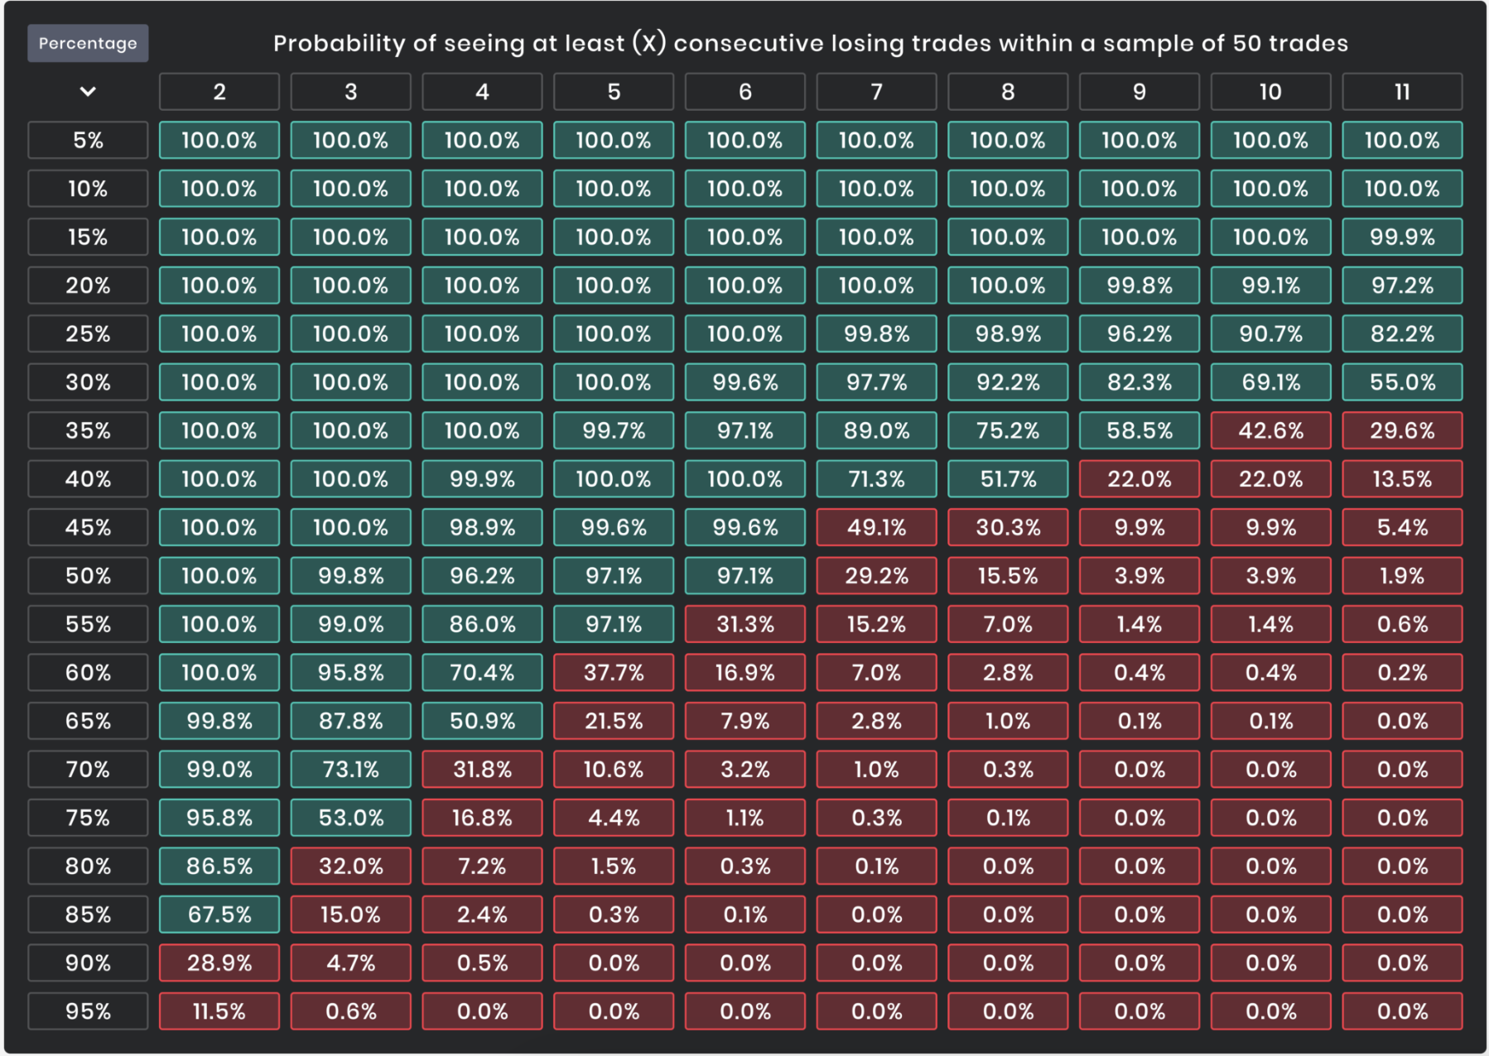
 | Todos o dias voam milhoes de euros sem dono - só precisamos de o saber agarra.
 | O DINHEIRO ESTÁ ATRÁS DO MEDO

Regras dos dias: | Não operar a minutos ou segundos á segunda-feira
 | Domingo é dia de organizar as operações a horas e dias
Máximo de lucro: | 5% \ semana
Máximo de perdas: | 3% \ semana
Máximo de operações \ dia: | 2 | Na primeira com lucro, não opero para o dia \ Se me sentir confortável máx. 2 operações
 |  | Na primeira em perda, dou uma segunda hipotse para o dia

Nº Máximo de operações a Dia/Semana em Simultâneo: | 2
Nº Máximo de operações de 1H-12H em simulâneo: | 2
Nº Máximo de operações a Minutos em Simultâneo: | 2
Nº Máximo de operações Semanais: | 5
Exposição máxima de Conta em simultâneo | 2.00%
% de Risco Máximo por Operação | 1.00% | Objetivo no FTMO = 0,5% - Neste sentido conseguir agunetar com 20 trades negativos de seguida
Nº Máximo de STOP-LOSS Diários | 2
Objectivo de % média de perda por operação negativa: | 0.50%

% Máxima de Drawdown Mensal: | 50.00% | Depende de quanto eu fizer, quero conseguir tirar 1.500 para mim

% Máxima de Drawdown Semanal:
Nº Máximo de dias consecutivos só com Perdas: | 2 \ 3 | ex: 1 operação negativa por dia = 3% máximo da semana
 |  | ex: 2 operações negativos num dia, e outra negativa noutro dia = 3% máximo da semana

Valor que tiro como ordenado mensal: | 1.500€
Fundo de energência CGD: | 5.000€
Extra na conta FTMO para buffer: | 10%
Minimo na conta pessoal IC market real: | 10.000€
 |  |  | Viver uma vida simples, livre do que a sociedade espera de nós. Quero estar rodeada de pessoas que transmitem boa energia, quero ser eu a tranmitir a boa energia. Viver livre de preconceitos, sentir-me amada por mim mesma sem a necessidade de aprovação do meio externo. Quero liberdade financeira, viajar muito por este mundo, ser capaz de me auto-sustentar, ter mais tempo para a minha familia, ter mais tempo para mim, aproveitar a vida rir sentir-me concretizada e fazer o que amo todos os dias - Animais, plantas, comida, natureza, paz |  | WHAT | GOAL | PLAN
 |  |  |  |  | Ordenado (A) + mochila ás costas (B) | Trader profissional. Liberdade de trabalhar todos os dias para mim mesma. Com o meu exforço obtenho os meus resultados. Poder trabalhar de qualquer parte do mundo, viajar de mochila ás costas | 60%
 |  |  |  |  | Fundo (s) | Fundo de emergência; Sobrinhos; Animais; fundo c / Carlos; fundo para viajar de mochila ás costas e se precisar de algo! | 20%
 |  |  | MY STRONG SIDE | MY LESS STRONG SIDE | Auto-caravana (C) | Ter a minha casa e o meu conforto sobre rodas, sem pressas, Slow life, conhecer novas pessoas, novas habilidades pessoais.
 |  |  | A minha intuição Jeito para pesquisar e me informar nos melhores sitios | A indecisão sem dúvida, e o "medo" de perder o que já criei até este ponto. | Terrano (D) | Desejo um lugar tranquilo e silêncioso com espaço suficiente para ser auto sustêntável, com a praia relativamente perto. Consiga viver com paz e tranquila, na minha liberdade e forma de ser.
 |  |  | VALORES PESSOAIS | TIME | Reforma (E) |  | Compound 20%
 |  |  | Respeito proprio Paz, calma Clareza Independência Sucesso | 4 \ 5 H por dia Das 9h até as 13h da manhã | Passive Income | Outros planos, outros investimentos e projectos de coisas que me apaixonam.

Evolução de Conta
Conta
30 de Janeiro | 5,000.00 €
30 de Janeiro | 4,950.00 €
30 de Janeiro | 4,900.50 €
31 de janeiro | 5,049.23 €
2 de Fevereiro | 5,201.65 €
3 de Fevereiro | 5,357.50 €
3 de Fevereiro | 5,303.93 €
3 de Fevereiro | 5,464.72 €
3 de Fevereiro | 5,410.07 €
6 de Fevereiro | 5,574.07 €
8 de Fevereiro | 5,711.74 €
8 de Fevereiro | 5,654.62 €
15 de Fevereiro | 5,598.08 €
16 de Fevereiro | 5,766.02 €
16 de Fevereiro | 5,957.30 €
16 de Fevereiro | 5,897.72 €
16 de Fevereiro | 6,074.66 €
16 de Fevereiro | 6,256.90 €
16 de Fevereiro | 6,444.60 €
16 de Fevereiro | 6,637.94 €
17 de Fevereiro | 6,571.56 €
17 de Fevereiro | 6,505.85 €
31 de Março | 6,440.79 €
11 de Abril | 6,376.38 €
12 de Abril | 6,567.67 €
12 de Abril | 6,501.99 €
13 de Abril | 6,697.05 €
18 de Abril | 6,897.96 €
28 de Abril | 6,828.99 €
3 de Mario | 7,033.85 €
3 de Maio | 6,963.52 €
4 de Maio | 6,893.88 €
5 de Maio | 7,107.88 €
8 de Maio | 7,321.12 €
9 de Maio | 7,247.90 €
11 de Maio | 7,175.42 €
11 de Maio | 7,103.67 €
12 de Maio | 7,032.63 €
17 de Maio | 7,243.61 €
18 de Maio | 7,171.18 €
18 de Maio | 7,386.31 €
19 de Maio | 7,312.45 €
24 de Maio | 7,239.32 €
26 de Maio | 7,166.93 €
30 de Maio | 7,095.26 €
7 de Junho | 7,308.12 €
15 de Junho | 7,235.04 €
15 de Junho | 7,162.69 €
22 de Junho | 7,091.06 €
22 de Junho | 7,020.15 €
...

